Ark1
Overnatting Orkla Sparebank Cup 2022

OUS=Orkanger Ungdomsskole OBS= Orkanger Barneskole
ORKANGER BARNESKOLE
Lag |  | ant | leder | tlf | Rom | Skole
Strindheim IL - 1 | J 2010 | 12 | Gunn Reidun Svaan | 97158982 | Rom.sør 1.etg. - 175 | OBS
Strindheim IL - 2 | J 2010 | 11 | Gunn Reidun Svaan | 97158982 | Rom.nord 1.etg. -173 | OBS
Verdal IL | G 2012 | 12 | Robert Keim-Varslot | 40552450 | Rom.øst 2.etg. - 262 | OBS
Verdal IL | J 2010 | 13 | Ronny Wigen | 91699836 | Rom.vest 2.etg. - 258 | OBS
Strindheim IL 1-3 | J 2012 | 20 | Annike Brouwer | 97014931 | Tekstilrom - 159 | OBS
Gullvikmoen IL 1 | G 2009 | 14 | Daniel Lyngsnes | 97545903 | Rom nord 2.etg - 210 A | OBS
Gullvikmoen IL | G 2009 | 14 | Daniel Lyngsnes | 97545903 | Rom sør 2. etg - 210 B | OBS
Overhalla IL | G2009 | 17 | Kent Engblom | 98814913 | Rom nord 1. etg. - 113 A | OBS
Overhalla IL | J 2009 | 16 | Anita Ristad | 97045667 | Rom sør 1.etg. - 113 B | OBS
Verdal IL | G 2011 | 18 | Erik Dahlen Tvete | 48063808 | Musikk - 255 | OBS
OBS og OU ligger i sentrum.
Verdal IL 1-2 | J 2012 | 28 | Ingri Sliper | 91589172 | Gymsal - 250 | OBS
Verdal IL | J 2009 | 14 | Berit Nonset | 41235562 | Rom. øst 2.etg. - 207A | OBS
Verdal IL | J 2011 | 16 | Kristin Keim-Varslot | 46964345 | Rom2.vest 2.etg. - 207B | OBS
Verdal/Vinne IL-1 | G 2009 | 15 | Eirin Liff Breding | 97717747 | Rom sør 2.etg. - 273 | OBS
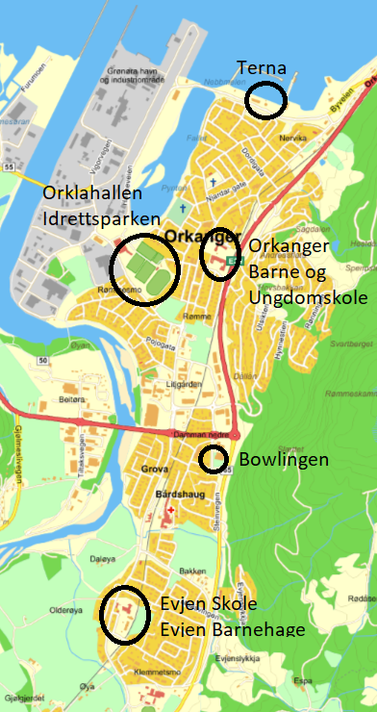
Verdal/Vinne IL | G 2009 | 16 | Eirin Liff Breding | 97717747 | Rom nord 2.etg. - 271 | OBS
Strindheim IL 1-3 | J 2013 | 16 | Morten M Røste | 48895608 | Rom øst 1.etg - 107 A | OBS
Strindheim IL 1-3 | J 2013 | 9 | Morten M Røste | 48895608 | Rom vest 1.etg - 107 B | OBS
Strindheim IL 1-3 | J 2013 |  | Trenere | 48895608 | Rom ved siden av | OBS
 |  | 261

ORKANGER UNGDOMSKOLE

Malmf/Elnesvåg | J 2011 - J 2012 | 30 | Cathrine Øverlien | 41468025 | Gymsal | OUS
Bangsund IL | J 2009 | 16 | Kristian Hjertvik | 95249630 | R05 | OUS
Nidelv IL 1-2 | J 2009 | 23 | Olga Merete Slyngstad | 99798363 | G04 | OUS
Dahle/Nordlandet | G 2008 | 15 | Vidar Hopshaug | 95249630 | B05 | OUS
Sunndal IL | G 2010 | 14 | Marit Hagen | 90058048 | B02 | OUS
Ørland BK | J 2011 | 13 | Lise Flatnes | 97689145 | G02 | OUS
Malmefjorden/Eide | J 2009 | 19 | Egil Ingvar Halås | 41532153 | G03 | OUS
Namsos IL | G 2010 | 16 | Lars Holten | 92095397 | Tekstil | OUS
Sverre/Nessegutten | J 2010 | 23 | Jorid Kjølsvik Selseth | 45278230 | Musikk | OUS
Eide og Omegn FK | G 2011 | 19 | Inge Martin Karlsvik | 95264979 | 108 | OUS
Namsos IL | G 2008 | 16 | Anett Marthinussen | 95730174 | B04 | OUS
Klompen FK | G2011 | 20 | Geir Aalberg | 91821345 | R03 | OUS
Malmfjorden IL | J 2013 | 12 | Svein Harstad | 45607115 | R04 | OUS
Fram IL | G 2011 | 10 | Mari Lillebo | 93042110 | R01 | OUS
Namsos IL | G 2009 | 14 | Ronny Eriksson | 46785304 | B03 | OUS
 |  | 260

Orklahallen

Ørland BK 1-2 | G 2011 | 20 | Renathe Mandal Stavnes | 45519803 |  | Synten
Sparbu | G 2009 | 23 | Roar Stornes | 92037616 |  | Grytdalen
Malmfjorden/Eide | G 2009 | 17 | Christina Rødal Mahle | 95876899 |  | Omnsfjellet
 |  | 60

Totalt |  | 581

